ScreenDataAnalysis
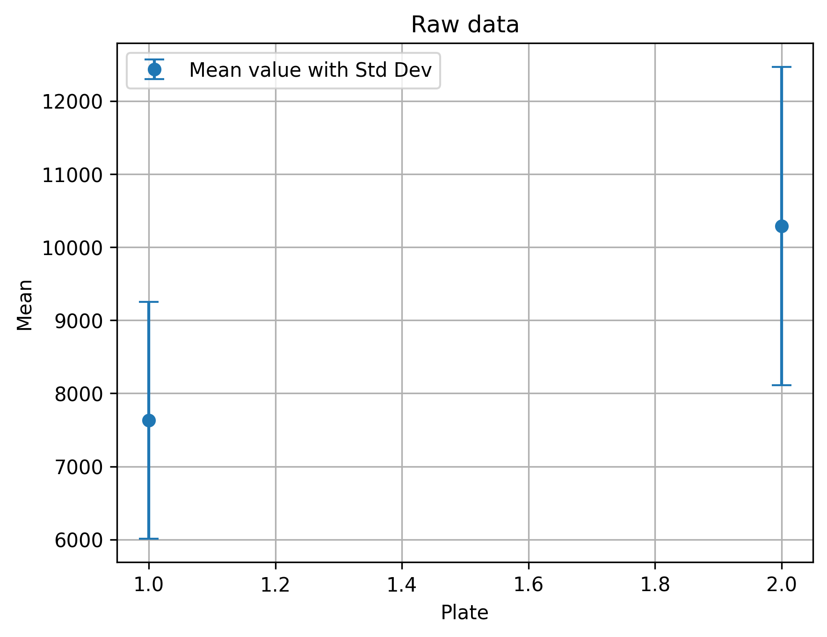
plate | well | raw_data | type | inhibition | negCtrlInhibition | posCtrlInhibition | hit | Hit limit: 63.61 | Plate | meanRaw | stdRaw | meanNegCtrl | stdNegCtrl | meanPosCtrl | stdPosCtrl | Z-factor
P102534 | A01 | 668.00 | Pos |  |  | 101.30 | 0.00 | Min inhib: -163.18 | P102534 | 7632.54 | 1619.62 | 6520.58 | 1211.15 | 742.83 | 257.44 | 0.24
P102534 | A02 | 8047.00 | Data | -26.42 |  |  | 0.00 | Max inhib: 111.23 | P102535 | 10290.78 | 2176.09 | 8075.17 | 1780.71 | 815.00 | 157.06 | 0.20
P102534 | A03 | 7680.00 | Data | -20.07 |  |  | 0.00 | Mean inhib: -25.12
P102534 | A05 | 7680.00 | Data | -20.07 |  |  | 0.00 | STD inhib: 29.58
P102534 | A08 | 7829.00 | Data | -22.65 |  |  | 0.00
P102534 | A09 | 7226.00 | Data | -12.21 |  |  | 0.00
P102534 | A12 | 10734.00 | Data | -72.92 |  |  | 0.00
P102534 | A13 | 1138.00 | Pos |  |  | 93.16 | 0.00
P102534 | A14 | 7900.00 | Data | -23.87 |  |  | 0.00
P102534 | A16 | 9677.00 | Data | -54.63 |  |  | 0.00
P102534 | A17 | 9148.00 | Data | -45.47 |  |  | 0.00
P102534 | A19 | 10427.00 | Data | -67.61 |  |  | 0.00
P102534 | A20 | 7503.00 | Data | -17.00 |  |  | 0.00
P102534 | A21 | 9285.00 | Data | -47.85 |  |  | 0.00
P102534 | A23 | 13146.00 | Data | -114.67 |  |  | 0.00
P102534 | A24 | 1231.00 | Pos |  |  | 91.55 | 0.00
P102534 | B01 | 4643.00 | Neg |  | 32.50 |  | 0.00
P102534 | B02 | 8679.00 | Data | -37.36 |  |  | 0.00
P102534 | B03 | 6206.00 | Data | 5.44 |  |  | 0.00
P102534 | B04 | 7562.00 | Data | -18.02 |  |  | 0.00
P102534 | B05 | 6619.00 | Data | -1.70 |  |  | 0.00
P102534 | B06 | 7005.00 | Data | -8.38 |  |  | 0.00
P102534 | B07 | 7005.00 | Data | -8.38 |  |  | 0.00
P102534 | B08 | 7628.00 | Data | -19.17 |  |  | 0.00
P102534 | B09 | 7652.00 | Data | -19.58 |  |  | 0.00
P102534 | B10 | 7113.00 | Data | -10.25 |  |  | 0.00
P102534 | B11 | 6137.00 | Data | 6.64 |  |  | 0.00
P102534 | B12 | 7401.00 | Data | -15.24 |  |  | 0.00
P102534 | B13 | 8134.00 | Neg |  | -27.92 |  | 0.00
P102534 | B14 | 7964.00 | Data | -24.98 |  |  | 0.00
P102534 | B15 | 6686.00 | Data | -2.86 |  |  | 0.00
P102534 | B16 | 7453.00 | Data | -16.14 |  |  | 0.00
P102534 | B17 | 12418.00 | Data | -102.07 |  |  | 0.00
P102534 | B18 | 7665.00 | Data | -19.81 |  |  | 0.00
P102534 | B21 | 5240.00 | Data | 22.16 |  |  | 0.00
P102534 | B22 | 9235.00 | Data | -46.98 |  |  | 0.00
P102534 | B24 | 6779.00 | Neg |  | -4.47 |  | 0.00
P102534 | C02 | 7885.00 | Data | -23.62 |  |  | 0.00
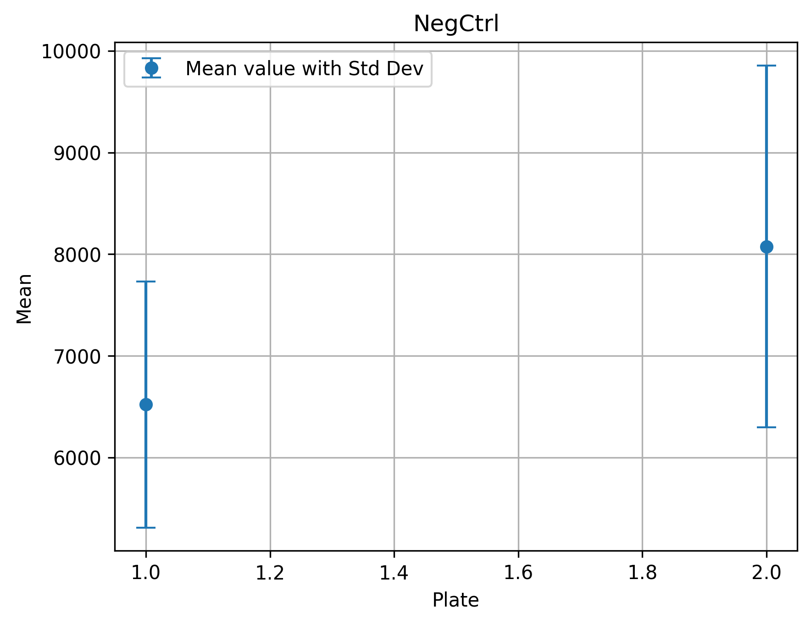
P102534 | C04 | 7561.00 | Data | -18.01 |  |  | 0.00
P102534 | C05 | 8158.00 | Data | -28.34 |  |  | 0.00
P102534 | C06 | 14645.00 | Data | -140.62 |  |  | 0.00
P102534 | C07 | 8740.00 | Data | -38.41 |  |  | 0.00
P102534 | C08 | 7418.00 | Data | -15.53 |  |  | 0.00
P102534 | C09 | 6722.00 | Data | -3.49 |  |  | 0.00
P102534 | C10 | 5970.00 | Data | 9.53 |  |  | 0.00
P102534 | C11 | 8745.00 | Data | -38.50 |  |  | 0.00
P102534 | C12 | 9059.00 | Data | -43.93 |  |  | 0.00
P102534 | C14 | 8902.00 | Data | -41.22 |  |  | 0.00
P102534 | C15 | 7265.00 | Data | -12.88 |  |  | 0.00
P102534 | C16 | 13334.00 | Data | -117.93 |  |  | 0.00
P102534 | C17 | 8965.00 | Data | -42.31 |  |  | 0.00
P102534 | C18 | 8544.00 | Data | -35.02 |  |  | 0.00
P102534 | C19 | 8154.00 | Data | -28.27 |  |  | 0.00
P102534 | C20 | 10358.00 | Data | -66.42 |  |  | 0.00
P102534 | C21 | 7486.00 | Data | -16.71 |  |  | 0.00
P102534 | C22 | 8794.00 | Data | -39.35 |  |  | 0.00
P102534 | C23 | 11000.00 | Data | -77.53 |  |  | 0.00
P102534 | D01 | 5437.00 | Neg |  | 18.75 |  | 0.00
P102534 | D03 | 6376.00 | Data | 2.50 |  |  | 0.00
P102534 | D04 | 5502.00 | Data | 17.63 |  |  | 0.00
P102534 | D05 | 7171.00 | Data | -11.26 |  |  | 0.00
P102534 | D06 | 6819.00 | Data | -5.16 |  |  | 0.00
P102534 | D07 | 7752.00 | Data | -21.31 |  |  | 0.00
P102534 | D08 | 7053.00 | Data | -9.21 |  |  | 0.00
P102534 | D09 | 6438.00 | Data | 1.43 |  |  | 0.00
P102534 | D10 | 6385.00 | Data | 2.35 |  |  | 0.00
P102534 | D11 | 7251.00 | Data | -12.64 |  |  | 0.00
P102534 | D12 | 8933.00 | Data | -41.75 |  |  | 0.00
P102534 | D13 | 5990.00 | Neg |  | 9.18 |  | 0.00
P102534 | D14 | 6886.00 | Data | -6.32 |  |  | 0.00
P102534 | D15 | 6162.00 | Data | 6.21 |  |  | 0.00
P102534 | D16 | 5723.00 | Data | 13.80 |  |  | 0.00
P102534 | D17 | 8658.00 | Data | -36.99 |  |  | 0.00
P102534 | D19 | 6672.00 | Data | -2.62 |  |  | 0.00
P102534 | D20 | 6444.00 | Data | 1.33 |  |  | 0.00
P102534 | D21 | 7353.00 | Data | -14.41 |  |  | 0.00
P102534 | D22 | 6902.00 | Data | -6.60 |  |  | 0.00
P102534 | D23 | 8195.00 | Data | -28.98 |  |  | 0.00
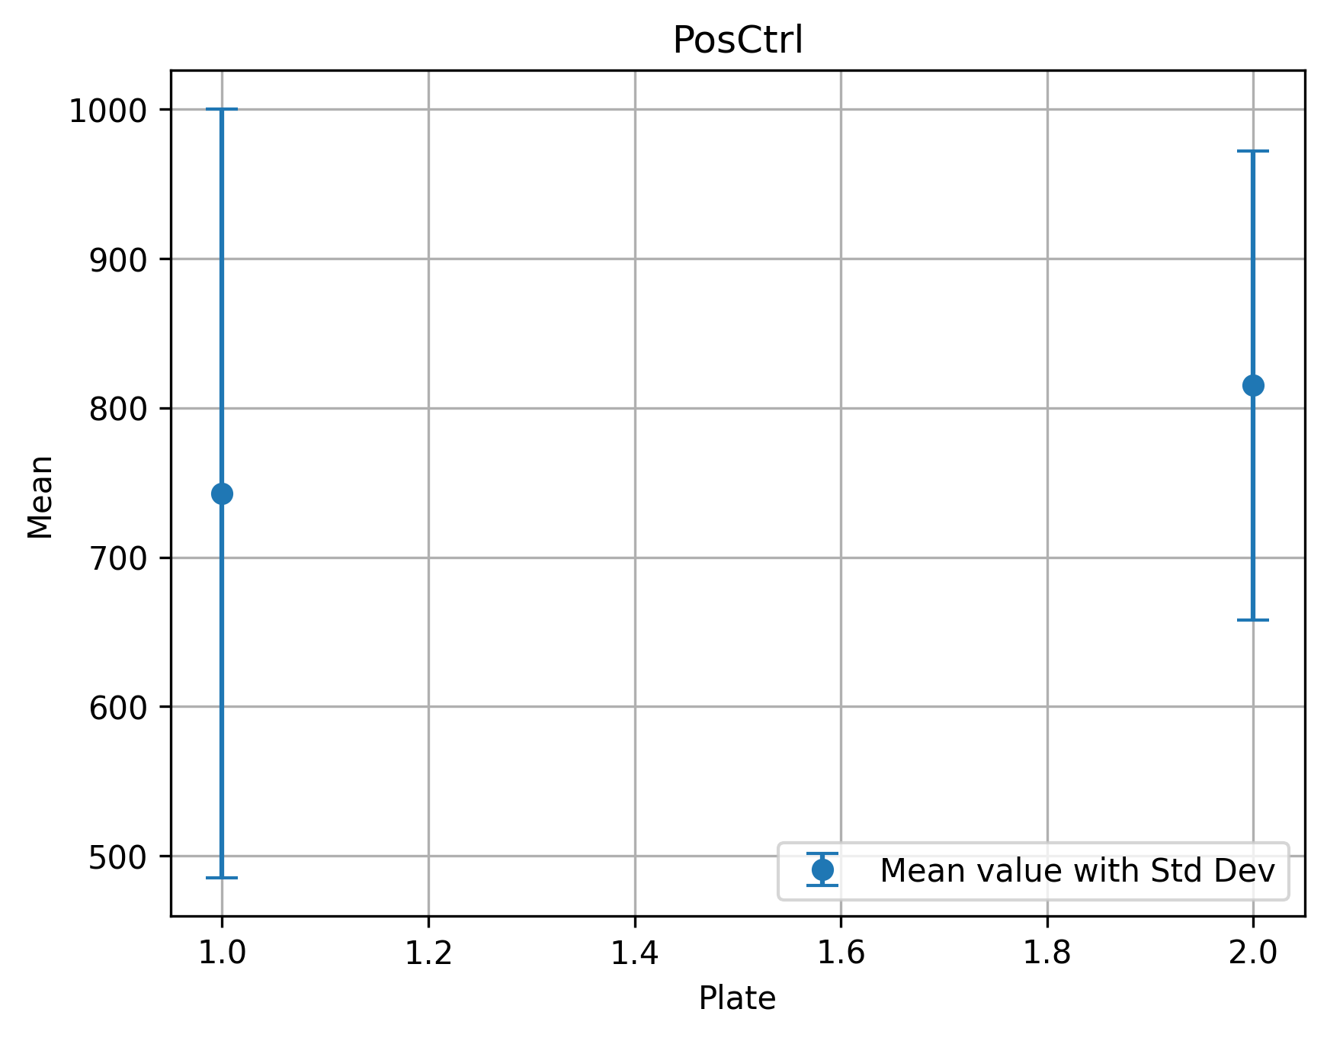
P102534 | D24 | 8628.00 | Neg |  | -36.47 |  | 0.00
P102534 | E01 | 607.00 | Pos |  |  | 102.35 | 0.00
P102534 | E02 | 8710.00 | Data | -37.89 |  |  | 0.00
P102534 | E06 | 8257.00 | Data | -30.05 |  |  | 0.00
P102534 | E07 | 9047.00 | Data | -43.73 |  |  | 0.00
P102534 | E08 | 7795.00 | Data | -22.06 |  |  | 0.00
P102534 | E09 | 7642.00 | Data | -19.41 |  |  | 0.00
P102534 | E10 | 5735.00 | Data | 13.60 |  |  | 0.00
P102534 | E11 | 8584.00 | Data | -35.71 |  |  | 0.00
P102534 | E12 | 9341.00 | Data | -48.82 |  |  | 0.00
P102534 | E13 | 483.00 | Pos |  |  | 104.50 | 0.00
P102534 | E14 | 7294.00 | Data | -13.39 |  |  | 0.00
P102534 | E15 | 7688.00 | Data | -20.21 |  |  | 0.00
P102534 | E16 | 1863.00 | Data | 80.61 |  |  | 1.00
P102534 | E17 | 7919.00 | Data | -24.20 |  |  | 0.00
P102534 | E18 | 7595.00 | Data | -18.60 |  |  | 0.00
P102534 | E19 | 7603.00 | Data | -18.73 |  |  | 0.00
P102534 | E20 | 6819.00 | Data | -5.16 |  |  | 0.00
P102534 | E21 | 9088.00 | Data | -44.44 |  |  | 0.00
P102534 | E22 | 7376.00 | Data | -14.81 |  |  | 0.00
P102534 | E23 | 7797.00 | Data | -22.09 |  |  | 0.00
P102534 | E24 | 756.00 | Pos |  |  | 99.77 | 0.00
P102534 | F01 | 5263.00 | Neg |  | 21.77 |  | 0.00
P102534 | F02 | 9653.00 | Data | -54.22 |  |  | 0.00
P102534 | F03 | 6475.00 | Data | 0.79 |  |  | 0.00
P102534 | F04 | 6039.00 | Data | 8.34 |  |  | 0.00
P102534 | F05 | 10090.00 | Data | -61.78 |  |  | 0.00
P102534 | F06 | 6857.00 | Data | -5.82 |  |  | 0.00
P102534 | F07 | 6934.00 | Data | -7.16 |  |  | 0.00
P102534 | F08 | 7576.00 | Data | -18.27 |  |  | 0.00
P102534 | F09 | 6372.00 | Data | 2.57 |  |  | 0.00
P102534 | F11 | 7719.00 | Data | -20.74 |  |  | 0.00
P102534 | F12 | 6934.00 | Data | -7.16 |  |  | 0.00
P102534 | F13 | 7013.00 | Neg |  | -8.52 |  | 0.00
P102534 | F14 | 6652.00 | Data | -2.27 |  |  | 0.00
P102534 | F15 | 6989.00 | Data | -8.11 |  |  | 0.00
P102534 | F16 | 6340.00 | Data | 3.13 |  |  | 0.00
P102534 | F17 | 6671.00 | Data | -2.60 |  |  | 0.00
P102534 | F18 | 10236.00 | Data | -64.31 |  |  | 0.00
P102534 | F19 | 7221.00 | Data | -12.12 |  |  | 0.00
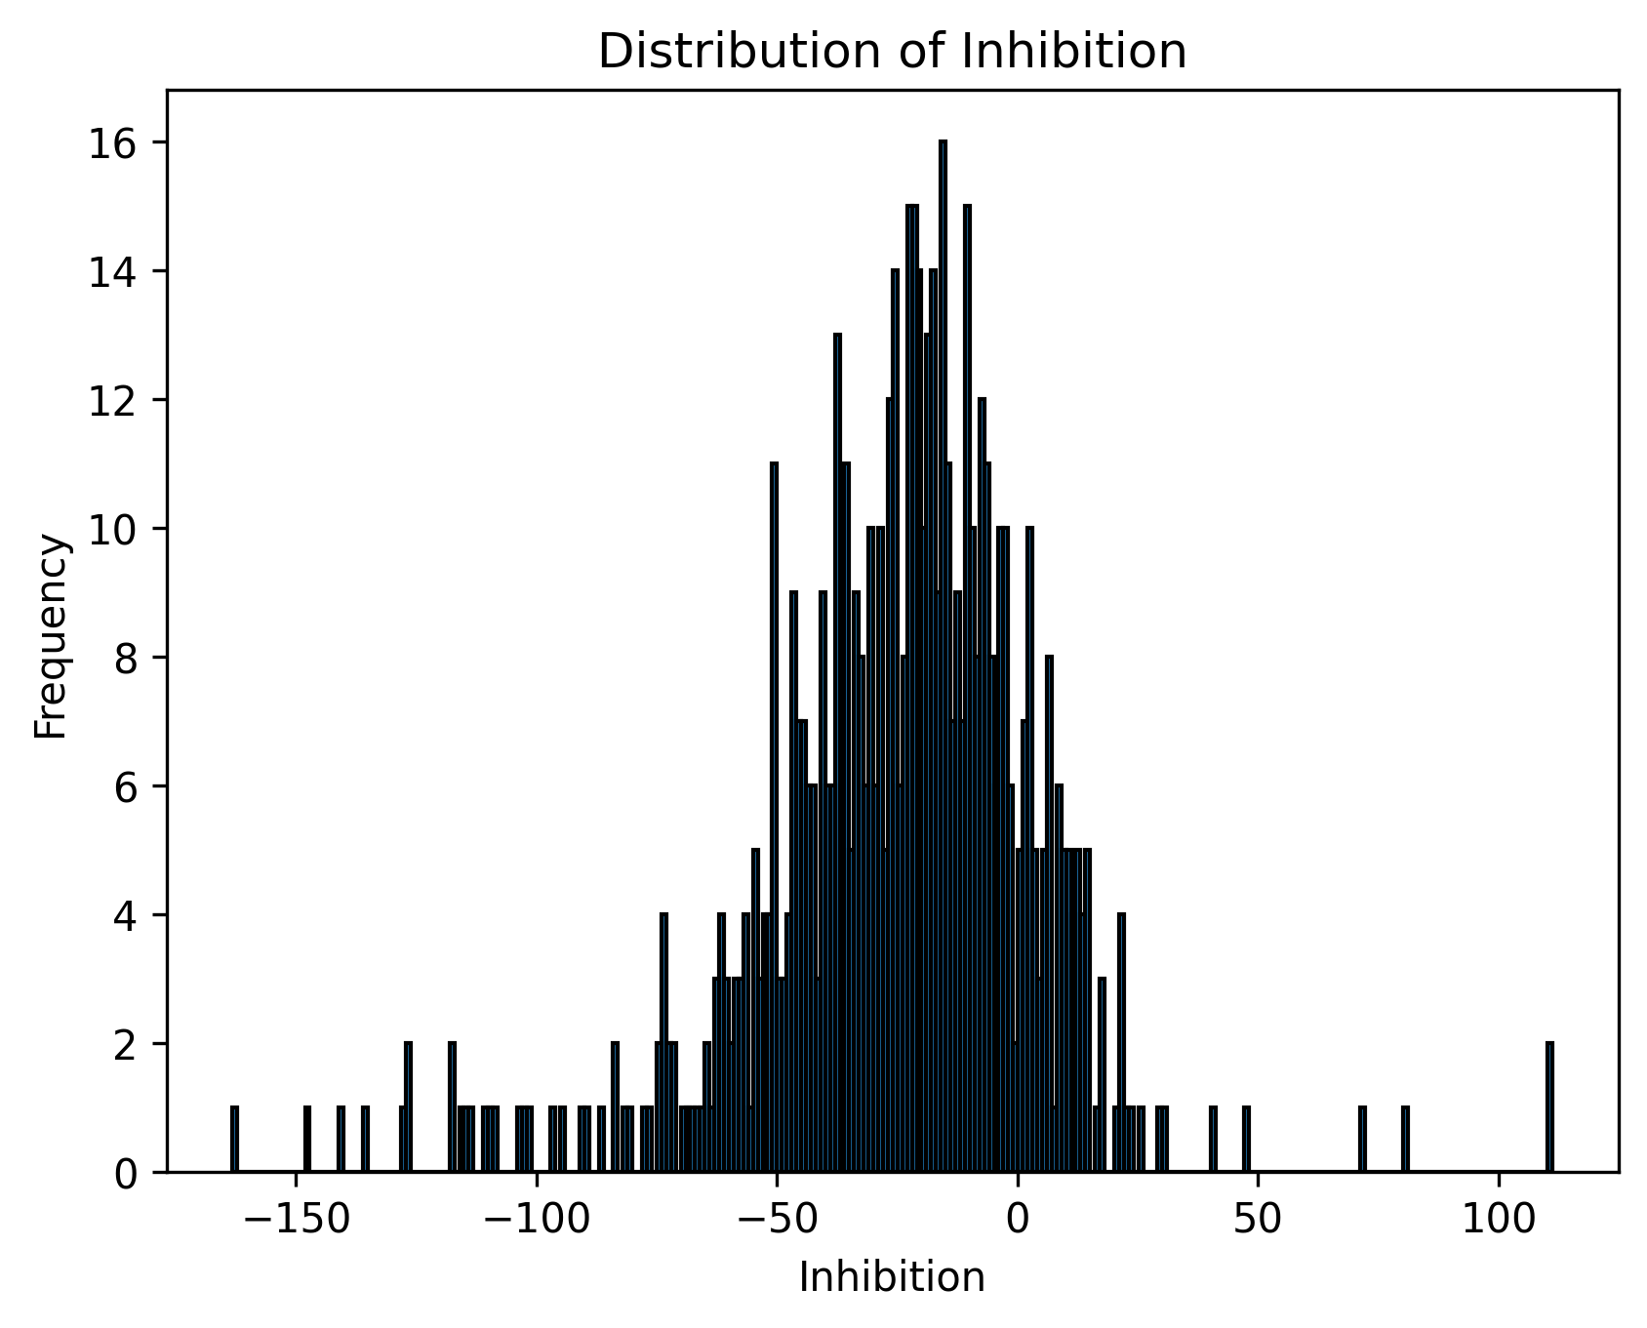
P102534 | F20 | 6758.00 | Data | -4.11 |  |  | 0.00
P102534 | F21 | 6889.00 | Data | -6.38 |  |  | 0.00
P102534 | F23 | 7731.00 | Data | -20.95 |  |  | 0.00
P102534 | F24 | 8641.00 | Neg |  | -36.70 |  | 0.00
P102534 | G02 | 6468.00 | Data | 0.91 |  |  | 0.00
P102534 | G03 | 8047.00 | Data | -26.42 |  |  | 0.00
P102534 | G04 | 6911.00 | Data | -6.76 |  |  | 0.00
P102534 | G05 | 4156.00 | Data | 40.93 |  |  | 0.00
P102534 | G06 | 6791.00 | Data | -4.68 |  |  | 0.00
P102534 | G07 | 7536.00 | Data | -17.57 |  |  | 0.00
P102534 | G08 | 8407.00 | Data | -32.65 |  |  | 0.00
P102534 | G09 | 5658.00 | Data | 14.93 |  |  | 0.00
P102534 | G10 | 5827.00 | Data | 12.00 |  |  | 0.00
P102534 | G12 | 8656.00 | Data | -36.96 |  |  | 0.00
P102534 | G14 | 8300.00 | Data | -30.80 |  |  | 0.00
P102534 | G15 | 7739.00 | Data | -21.09 |  |  | 0.00
P102534 | G16 | 12483.00 | Data | -103.20 |  |  | 0.00
P102534 | G17 | 7578.00 | Data | -18.30 |  |  | 0.00
P102534 | G18 | 8586.00 | Data | -35.75 |  |  | 0.00
P102534 | G19 | 7964.00 | Data | -24.98 |  |  | 0.00
P102534 | G20 | 7416.00 | Data | -15.50 |  |  | 0.00
P102534 | G21 | 11373.00 | Data | -83.98 |  |  | 0.00
P102534 | G22 | 8253.00 | Data | -29.98 |  |  | 0.00
P102534 | G23 | 7523.00 | Data | -17.35 |  |  | 0.00
P102534 | H01 | 5590.00 | Neg |  | 16.11 |  | 0.00
P102534 | H02 | 5782.00 | Data | 12.78 |  |  | 0.00
P102534 | H03 | 6401.00 | Data | 2.07 |  |  | 0.00
P102534 | H04 | 7212.00 | Data | -11.97 |  |  | 0.00
P102534 | H05 | 6133.00 | Data | 6.71 |  |  | 0.00
P102534 | H06 | 6252.00 | Data | 4.65 |  |  | 0.00
P102534 | H07 | 5330.00 | Data | 20.61 |  |  | 0.00
P102534 | H08 | 5834.00 | Data | 11.88 |  |  | 0.00
P102534 | H09 | 6576.00 | Data | -0.96 |  |  | 0.00
P102534 | H10 | 6722.00 | Data | -3.49 |  |  | 0.00
P102534 | H11 | 6223.00 | Data | 5.15 |  |  | 0.00
P102534 | H12 | 7298.00 | Data | -13.46 |  |  | 0.00
P102534 | H13 | 7055.00 | Neg |  | -9.25 |  | 0.00
P102534 | H14 | 8999.00 | Data | -42.90 |  |  | 0.00
P102534 | H15 | 7027.00 | Data | -8.76 |  |  | 0.00
P102534 | H16 | 7117.00 | Data | -10.32 |  |  | 0.00
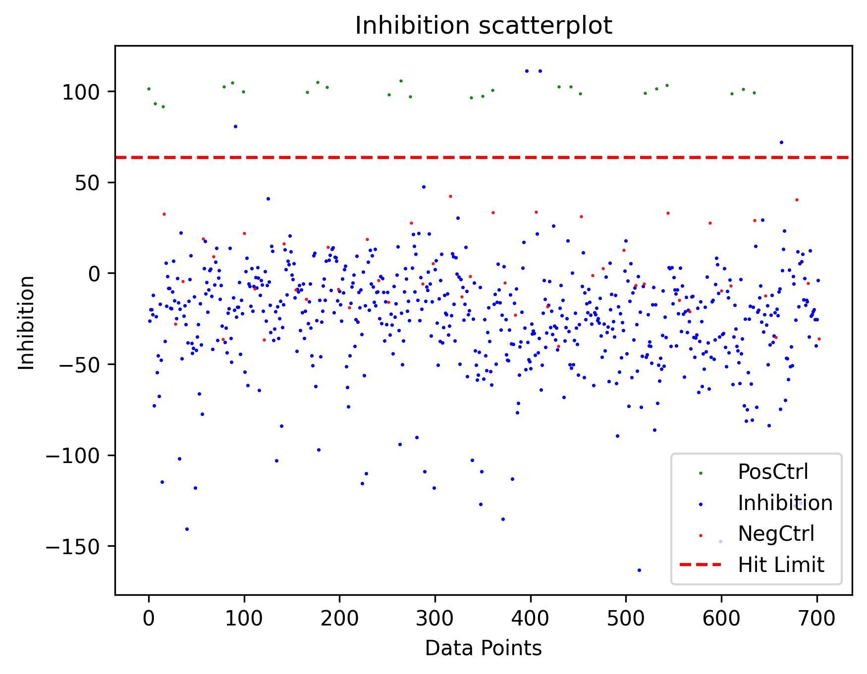
P102534 | H17 | 6909.00 | Data | -6.72 |  |  | 0.00
P102534 | H18 | 8336.00 | Data | -31.42 |  |  | 0.00
P102534 | H19 | 7044.00 | Data | -9.06 |  |  | 0.00
P102534 | H20 | 7779.00 | Data | -21.78 |  |  | 0.00
P102534 | H21 | 6860.00 | Data | -5.87 |  |  | 0.00
P102534 | H22 | 8585.00 | Data | -35.73 |  |  | 0.00
P102534 | H23 | 7725.00 | Data | -20.85 |  |  | 0.00
P102534 | H24 | 7346.00 | Neg |  | -14.29 |  | 0.00
P102534 | I01 | 769.00 | Pos |  |  | 99.55 | 0.00
P102534 | I02 | 8123.00 | Data | -27.73 |  |  | 0.00
P102534 | I04 | 7435.00 | Data | -15.83 |  |  | 0.00
P102534 | I05 | 6868.00 | Data | -6.01 |  |  | 0.00
P102534 | I06 | 8258.00 | Data | -30.07 |  |  | 0.00
P102534 | I07 | 9134.00 | Data | -45.23 |  |  | 0.00
P102534 | I08 | 9452.00 | Data | -50.74 |  |  | 0.00
P102534 | I09 | 5962.00 | Data | 9.67 |  |  | 0.00
P102534 | I10 | 5881.00 | Data | 11.07 |  |  | 0.00
P102534 | I11 | 10124.00 | Data | -62.37 |  |  | 0.00
P102534 | I12 | 8020.00 | Data | -25.95 |  |  | 0.00
P102534 | I13 | 463.00 | Pos |  |  | 104.84 | 0.00
P102534 | I14 | 12129.00 | Data | -97.07 |  |  | 0.00
P102534 | I15 | 7373.00 | Data | -14.75 |  |  | 0.00
P102534 | I16 | 9177.00 | Data | -45.98 |  |  | 0.00
P102534 | I17 | 8079.00 | Data | -26.97 |  |  | 0.00
P102534 | I18 | 7730.00 | Data | -20.93 |  |  | 0.00
P102534 | I19 | 6920.00 | Data | -6.91 |  |  | 0.00
P102534 | I20 | 6696.00 | Data | -3.04 |  |  | 0.00
P102534 | I21 | 7384.00 | Data | -14.94 |  |  | 0.00
P102534 | I23 | 6143.00 | Data | 6.54 |  |  | 0.00
P102534 | I24 | 618.00 | Pos |  |  | 102.16 | 0.00
P102534 | J01 | 5690.00 | Neg |  | 14.38 |  | 0.00
P102534 | J02 | 6102.00 | Data | 7.24 |  |  | 0.00
P102534 | J03 | 5942.00 | Data | 10.01 |  |  | 0.00
P102534 | J04 | 7059.00 | Data | -9.32 |  |  | 0.00
P102534 | J05 | 5763.00 | Data | 13.11 |  |  | 0.00
P102534 | J06 | 5719.00 | Data | 13.87 |  |  | 0.00
P102534 | J08 | 7769.00 | Data | -21.61 |  |  | 0.00
P102534 | J09 | 6014.00 | Data | 8.77 |  |  | 0.00
P102534 | J10 | 6034.00 | Data | 8.42 |  |  | 0.00
P102534 | J11 | 6131.00 | Data | 6.74 |  |  | 0.00
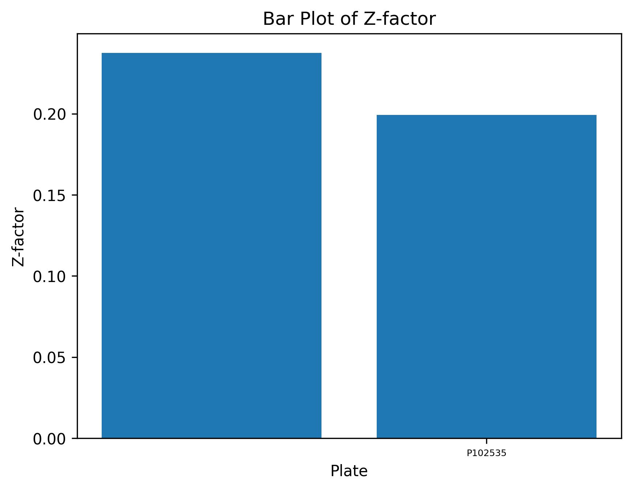
P102534 | J12 | 7401.00 | Data | -15.24 |  |  | 0.00
P102534 | J13 | 7039.00 | Neg |  | -8.97 |  | 0.00
P102534 | J14 | 7093.00 | Data | -9.91 |  |  | 0.00
P102534 | J15 | 7522.00 | Data | -17.33 |  |  | 0.00
P102534 | J16 | 8035.00 | Data | -26.21 |  |  | 0.00
P102534 | J17 | 6709.00 | Data | -3.26 |  |  | 0.00
P102534 | J18 | 7145.00 | Data | -10.81 |  |  | 0.00
P102534 | J19 | 6404.00 | Data | 2.02 |  |  | 0.00
P102534 | J20 | 6302.00 | Data | 3.78 |  |  | 0.00
P102534 | J21 | 9494.00 | Data | -51.46 |  |  | 0.00
P102534 | J22 | 10151.00 | Data | -62.83 |  |  | 0.00
P102534 | J23 | 10764.00 | Data | -73.44 |  |  | 0.00
P102534 | J24 | 7623.00 | Neg |  | -19.08 |  | 0.00
P102534 | K02 | 9142.00 | Data | -45.37 |  |  | 0.00
P102534 | K03 | 7468.00 | Data | -16.40 |  |  | 0.00
P102534 | K04 | 6951.00 | Data | -7.45 |  |  | 0.00
P102534 | K05 | 6827.00 | Data | -5.30 |  |  | 0.00
P102534 | K07 | 6572.00 | Data | -0.89 |  |  | 0.00
P102534 | K08 | 8848.00 | Data | -40.28 |  |  | 0.00
P102534 | K09 | 7987.00 | Data | -25.38 |  |  | 0.00
P102534 | K10 | 5979.00 | Data | 9.37 |  |  | 0.00
P102534 | K11 | 8073.00 | Data | -26.87 |  |  | 0.00
P102534 | K12 | 7134.00 | Data | -10.62 |  |  | 0.00
P102534 | K15 | 7612.00 | Data | -18.89 |  |  | 0.00
P102534 | K16 | 7049.00 | Data | -9.15 |  |  | 0.00
P102534 | K17 | 8459.00 | Data | -33.55 |  |  | 0.00
P102534 | K19 | 13203.00 | Data | -115.66 |  |  | 0.00
P102534 | K20 | 6482.00 | Data | 0.67 |  |  | 0.00
P102534 | K21 | 9768.00 | Data | -56.21 |  |  | 0.00
P102534 | K22 | 7558.00 | Data | -17.96 |  |  | 0.00
P102534 | K23 | 12888.00 | Data | -110.21 |  |  | 0.00
P102534 | L01 | 5451.00 | Neg |  | 18.51 |  | 0.00
P102534 | L02 | 6165.00 | Data | 6.15 |  |  | 0.00
P102534 | L03 | 7688.00 | Data | -20.21 |  |  | 0.00
P102534 | L04 | 5794.00 | Data | 12.58 |  |  | 0.00
P102534 | L05 | 6856.00 | Data | -5.81 |  |  | 0.00
P102534 | L06 | 5963.00 | Data | 9.65 |  |  | 0.00
P102534 | L07 | 6953.00 | Data | -7.48 |  |  | 0.00
P102534 | L08 | 7440.00 | Data | -15.91 |  |  | 0.00
P102534 | L09 | 5767.00 | Data | 13.04 |  |  | 0.00
P102534 | L10 | 7550.00 | Data | -17.82 |  |  | 0.00 |  |  |  |  |  |  |  |  |  | Hit Distr
P102534 | L11 | 7121.00 | Data | -10.39 |  |  | 0.00
P102534 | L12 | 7120.00 | Data | -10.37 |  |  | 0.00 |  |  |  |  |  |  |  |  |  |  | 1 | 2 | 3 | 4 | 5 | 6 | 7 | 8 | 9 | 10 | 11 | 12 | 13 | 14 | 15 | 16 | 17 | 18 | 19 | 20 | 21 | 22 | 23 | 24
P102534 | L13 | 6750.00 | Neg |  | -3.97 |  | 0.00 |  |  |  |  |  |  |  |  |  | A | 0 | 0 | 0 | 0 | 0 | 0 | 0 | 0 | 0 | 0 | 0 | 0 | 0 | 0 |  | 0 | 0 | 0 | 0 | 0 | 0 | 0 | 0 | 0
P102534 | L14 | 7963.00 | Data | -24.97 |  |  | 0.00 |  |  |  |  |  |  |  |  |  | B | 0 | 0 | 0 | 0 | 0 | 0 | 0 | 0 | 0 | 0 | 0 | 0 | 0 | 0 | 0 | 0 | 0 | 0 | 0 | 0 | 0 | 0 | 0 | 0
P102534 | L15 | 6630.00 | Data | -1.89 |  |  | 0.00 |  |  |  |  |  |  |  |  |  | C |  | 0 | 0 | 0 | 0 | 0 | 0 | 0 | 0 | 0 | 0 | 0 |  | 1 | 0 | 0 | 0 | 0 | 0 | 0 | 0 | 0 | 0
P102534 | L17 | 8120.00 | Data | -27.68 |  |  | 0.00 |  |  |  |  |  |  |  |  |  | D | 0 | 0 | 0 | 0 | 1 | 0 | 0 | 0 | 0 | 0 | 0 | 0 | 0 | 0 | 0 | 0 | 0 | 0 | 0 | 0 | 0 | 0 | 0 | 0
P102534 | L18 | 6691.00 | Data | -2.95 |  |  | 0.00 |  |  |  |  |  |  |  |  |  | E | 0 | 0 | 0 | 0 | 0 | 0 | 0 | 0 | 0 | 0 | 0 | 0 | 0 | 0 | 0 | 1 | 0 | 0 | 0 | 0 | 0 | 0 | 0 | 0
P102534 | L19 | 7128.00 | Data | -10.51 |  |  | 0.00 |  |  |  |  |  |  |  |  |  | F | 0 | 0 | 0 | 0 | 0 | 0 | 0 | 0 | 0 | 0 | 0 | 0 | 0 | 0 | 0 | 0 | 0 | 0 | 0 | 0 | 0 | 0 | 0 | 0
P102534 | L20 | 8675.00 | Data | -37.29 |  |  | 0.00 |  |  |  |  |  |  |  |  |  | G |  | 0 | 0 | 0 | 0 | 0 | 0 | 0 | 0 | 0 | 0 | 0 |  | 0 | 0 | 0 | 0 | 0 | 0 | 0 | 0 | 0 | 0
P102534 | L21 | 7426.00 | Data | -15.67 |  |  | 0.00 |  |  |  |  |  |  |  |  |  | H | 0 | 0 | 0 | 0 | 0 | 0 | 0 | 0 | 0 | 0 | 0 | 0 | 0 | 0 | 0 | 0 | 0 | 0 | 0 | 0 | 0 | 0 | 0 | 0
P102534 | L22 | 8147.00 | Data | -28.15 |  |  | 0.00 |  |  |  |  |  |  |  |  |  | I | 0 | 0 | 0 | 0 | 0 | 0 | 0 | 0 | 0 | 0 | 0 | 0 | 0 | 0 | 0 | 0 | 0 | 0 | 0 | 0 | 0 | 0 | 0 | 0
P102534 | L23 | 7128.00 | Data | -10.51 |  |  | 0.00 |  |  |  |  |  |  |  |  |  | J | 0 | 0 | 0 | 0 | 0 | 0 | 0 | 0 | 0 | 0 | 0 | 0 | 0 | 0 | 0 | 0 | 0 | 0 | 0 | 0 | 0 | 0 | 0 | 0
P102534 | L24 | 7448.00 | Neg |  | -16.05 |  | 0.00 |  |  |  |  |  |  |  |  |  | K |  | 0 | 0 | 0 | 0 | 0 | 0 | 0 | 0 | 0 | 0 | 0 |  | 0 | 0 | 0 | 0 | 0 | 0 | 0 | 0 | 0 | 0
P102534 | M01 | 856.00 | Pos |  |  | 98.04 | 0.00 |  |  |  |  |  |  |  |  |  | L | 0 | 0 | 0 | 0 | 0 | 0 | 0 | 0 | 0 | 0 | 0 | 0 | 0 | 0 | 0 | 0 | 0 | 0 | 0 | 0 | 0 | 0 | 0 | 0
P102534 | M02 | 8481.00 | Data | -33.93 |  |  | 0.00 |  |  |  |  |  |  |  |  |  | M | 0 | 0 | 0 | 0 | 0 | 0 | 0 | 0 | 0 | 0 | 0 | 0 | 0 | 0 | 0 | 0 | 0 | 0 | 0 | 0 | 0 | 0 | 0 | 0
P102534 | M03 | 7828.00 | Data | -22.63 |  |  | 0.00 |  |  |  |  |  |  |  |  |  | N | 0 | 0 | 0 | 0 | 0 | 0 | 0 | 0 | 0 | 0 | 0 | 0 | 0 | 0 | 0 | 0 | 0 | 0 | 0 | 0 | 0 | 0 | 0 | 0
P102534 | M04 | 8160.00 | Data | -28.37 |  |  | 0.00 |  |  |  |  |  |  |  |  |  | O |  | 0 | 0 | 0 | 0 | 0 | 1 | 0 | 0 | 0 | 0 | 0 |  | 0 | 0 | 0 | 0 | 0 | 0 | 0 | 0 | 0 | 0
P102534 | M05 | 9073.00 | Data | -44.18 |  |  | 0.00 |  |  |  |  |  |  |  |  |  | P | 0 | 0 | 0 | 0 | 0 | 0 | 0 | 0 | 0 | 0 | 0 | 0 | 0 | 0 | 0 | 0 | 0 | 0 | 0 | 0 | 0 | 0 | 0 | 0
P102534 | M06 | 6943.00 | Data | -7.31 |  |  | 0.00
P102534 | M07 | 7914.00 | Data | -24.12 |  |  | 0.00
P102534 | M08 | 7488.00 | Data | -16.74 |  |  | 0.00
P102534 | M09 | 6585.00 | Data | -1.11 |  |  | 0.00
P102534 | M10 | 5677.00 | Data | 14.60 |  |  | 0.00
P102534 | M11 | 8340.00 | Data | -31.49 |  |  | 0.00
P102534 | M12 | 11956.00 | Data | -94.07 |  |  | 0.00
P102534 | M13 | 415.00 | Pos |  |  | 105.67 | 0.00 |  |  |  |  |  |  |  |  |  | Well Avg
P102534 | M14 | 7782.00 | Data | -21.83 |  |  | 0.00
P102534 | M15 | 9428.00 | Data | -50.32 |  |  | 0.00 |  |  |  |  |  |  |  |  |  |  | 1 | 2 | 3 | 4 | 5 | 6 | 7 | 8 | 9 | 10 | 11 | 12 | 13 | 14 | 15 | 16 | 17 | 18 | 19 | 20 | 21 | 22 | 23 | 24 | Average | STD
P102534 | M16 | 8663.00 | Data | -37.08 |  |  | 0.00 |  |  |  |  |  |  |  |  |  | A |  | 11794 | 8792.5 | 8468 | 9430.5 | 11746 | 12332 | 9987 | 9228.5 | 8650 | 17302 | 13362 |  | 10100.5 |  | 9799 | 10257.5 | 11954 | 10434 | 8476.5 | 10036.5 | 11999 | 12842.5 |  | 10652.515152 | 2488.5242881
P102534 | M18 | 7110.00 | Data | -10.20 |  |  | 0.00 |  |  |  |  |  |  |  |  |  | B |  | 9001 | 7563.5 | 9636.5 | 7922 | 7361.5 | 7869 | 8444.5 | 8999 | 8426.5 | 12013.5 | 7604.5 |  | 8949.5 | 9010 | 9502.5 | 11995 | 9007.5 | 8934 | 10900 | 10765.5 | 10071.5 | 9264 |  | 9163.6923077 | 2569.6380982
P102534 | M19 | 6375.00 | Data | 2.52 |  |  | 0.00 |  |  |  |  |  |  |  |  |  | C |  | 8289 | 13650 | 10413.5 | 10149 | 12826.5 | 9778.5 | 8523.5 | 7294 | 6410 | 9500 | 10494 |  | 4451 | 9055 | 12429.5 | 10285.5 | 10215 | 9132.5 | 10429.5 | 8929.5 | 9639 | 11174 |  | 9572.8536585 | 2563.7126746
P102534 | M20 | 6710.00 | Data | -3.28 |  |  | 0.00 |  |  |  |  |  |  |  |  |  | D |  | 6510 | 8810.5 | 8085.5 | 3585.5 | 9775.5 | 9743.5 | 8357 | 7400.5 | 7753 | 9146 | 9696.5 |  | 8116.5 | 7281 | 7978.5 | 9124.5 | 10521 | 6433.5 | 8313.5 | 9045.5 | 8578.5 | 9665 |  | 8270.275 | 2361.5881443
P102534 | M21 | 7725.00 | Data | -20.85 |  |  | 0.00 |  |  |  |  |  |  |  |  |  | E |  | 9086.5 | 8557 | 9769 | 9157 | 10642.5 | 9912.5 | 9023.5 | 8761 | 6256.5 | 9491 | 10531 |  | 7294 | 9774 | 4965.5 | 9821.5 | 9173.5 | 8639 | 8545 | 10006 | 9760 | 8960.5 |  | 8986.2105263 | 2065.7941626
P102534 | M22 | 7409.00 | Data | -15.38 |  |  | 0.00 |  |  |  |  |  |  |  |  |  | F |  | 9126 | 6867 | 9139 | 9479 | 8392 | 8115 | 8610.5 | 7545.5 | 9233 | 8734 | 8521 |  | 9603.5 | 8317.5 | 8033 | 8068 | 10099.5 | 8554 | 8408 | 7987 | 10573 | 9584 |  | 8654.325 | 1721.382247
P102534 | M23 | 8028.00 | Data | -26.09 |  |  | 0.00 |  |  |  |  |  |  |  |  |  | G |  | 8288 | 9607 | 7570 | 7301 | 8502 | 9969 | 8041 | 7589.5 | 7375.5 | 10311 | 9330 |  | 9462.5 | 8347 | 12480.5 | 11072.5 | 8999.5 | 9991 | 8557 | 11415 | 9146.5 | 8939 |  | 9128.7317073 | 2135.5354367
P102534 | M24 | 910.00 | Pos |  |  | 97.11 | 0.00 |  |  |  |  |  |  |  |  |  | H |  | 6887 | 6590 | 9253.5 | 7263.5 | 9817.5 | 7260 | 6761 | 9405 | 7794 | 8476 | 7984.5 |  | 9557 | 9500.5 | 7117 | 7560.5 | 14129 | 8336.5 | 10602.5 | 9122 | 8593 | 7725 |  | 8615.7 | 2779.2051548
P102534 | N01 | 4931.00 | Neg |  | 27.51 |  | 0.00 |  |  |  |  |  |  |  |  |  | I |  | 9779 | 11332 | 8586.5 | 8922.5 | 9533 | 10060 | 10558.5 | 7644.5 | 7263.5 | 12233.5 | 8674.5 |  | 12694.5 | 9560 | 10773 | 9773 | 9820.5 | 8741 | 7734 | 9586.5 | 9822 | 8389.5 |  | 9545.225 | 2132.8714422
P102534 | N02 | 6363.00 | Data | 2.73 |  |  | 0.00 |  |  |  |  |  |  |  |  |  | J |  | 6975.5 | 6916.5 | 9021.5 | 6805 | 7506 | 8237 | 8255.5 | 7456 | 8503.5 | 7440 | 8541.5 |  | 7484.5 | 8965.5 | 8306 | 8210.5 | 9684.5 | 8003.5 | 7672 | 9967 | 9848 | 10388 |  | 8296.0487805 | 1715.1943469
P102534 | N03 | 5296.00 | Data | 21.19 |  |  | 0.00 |  |  |  |  |  |  |  |  |  | K |  | 10113 | 8247 | 7970.5 | 8727.5 | 11423 | 8613 | 9694.5 | 8729 | 9407 | 9432 | 8171 |  | 9998 | 10107 | 9167 | 10181 | 9424 | 13203 | 8842.5 | 8994.5 | 9210 | 12787.5 |  | 9495.6842105 | 2057.6509712
P102534 | N04 | 5664.00 | Data | 14.83 |  |  | 0.00 |  |  |  |  |  |  |  |  |  | L |  | 8794.5 | 8450.5 | 7470.5 | 9178 | 8345.5 | 7735 | 7458.5 | 6752 | 8217.5 | 8872 | 12945.5 |  | 9242.5 | 8553 | 7889 | 9581 | 9247.5 | 7966.5 | 8866 | 9337.5 | 8147 | 7735 |  | 8638.325 | 2368.1992768
P102534 | N05 | 7119.00 | Data | -10.36 |  |  | 0.00 |  |  |  |  |  |  |  |  |  | M |  | 10496 | 9222 | 8759.5 | 9687.5 | 8964.5 | 9539.5 | 9565.5 | 9531 | 6998.5 | 9816 | 11324 |  | 10573.5 | 9672 | 11323 | 13518 | 9571.5 | 8145 | 8054 | 10109 | 10673 | 8729 |  | 9634.7804878 | 2276.5317208
P102534 | N06 | 5920.00 | Data | 10.39 |  |  | 0.00 |  |  |  |  |  |  |  |  |  | N |  | 6681.5 | 9364.5 | 7646 | 8331.5 | 7484 | 10161.5 | 8703.5 | 5606.5 | 9226.5 | 6661 | 8695.5 |  | 6958 | 11101 | 9564 | 10549.5 | 9000 | 8121 | 7119 | 8841 | 9544 | 8535 |  | 8515.3170732 | 2402.475353
P102534 | N07 | 11740.00 | Data | -90.34 |  |  | 0.00 |  |  |  |  |  |  |  |  |  | O |  | 11429.5 | 8083 | 7474.5 | 8408 | 11478 | 5099.5 | 8332.5 | 6938.5 | 6160.5 | 10944.5 | 9856.5 |  | 9356.5 | 10049 | 7890 | 11813 | 11020 | 11757 | 8214 | 7841.5 | 12918 | 9076 |  | 9091.4736842 | 2680.8682008
P102534 | N08 | 7380.00 | Data | -14.87 |  |  | 0.00 |  |  |  |  |  |  |  |  |  | P |  | 7541 | 7662.5 | 6847 | 12383.5 | 8145 | 6669.5 | 7839 | 6527 | 7996.5 | 9280.5 | 7967 |  | 8787.5 | 7589 | 8647 | 7718 | 9606 | 8315 | 9862.5 | 10979 | 8883.5 | 8035 |  | 8349.425 | 2069.2235493
P102534 | N09 | 5262.00 | Data | 21.78 |  |  | 0.00 |  |  |  |  |  |  |  |  |  | Average |  | 8799.46875 | 8732.21875 | 8506.9375 | 8545.6875 | 9496.40625 | 8818.40625 | 8634.71875 | 7837.96875 | 7854.5 | 9978.3125 | 9606.1875 |  | 8914.34375 | 9125.4333333 | 9116.53125 | 9970.5625 | 10092.0625 | 9044.15625 | 8787.25 | 9560.1875 | 9837.875 | 9489.3125
P102534 | N10 | 8024.00 | Data | -26.02 |  |  | 0.00 |  |  |  |  |  |  |  |  |  | STD |  | 1643.0616692 | 1770.1275281 | 992.53626088 | 1870.5829294 | 1702.8647257 | 1719.2265142 | 963.20172634 | 1147.5709342 | 1050.754697 | 2427.0143309 | 1739.549816 |  | 1829.1679504 | 1005.7346261 | 1971.6139706 | 1640.7581162 | 1345.038164 | 1627.9416218 | 1101.5210544 | 998.98112887 | 1247.9381061 | 1583.5706581
P102534 | N11 | 6661.00 | Data | -2.43 |  |  | 0.00
P102534 | N12 | 7662.00 | Data | -19.76 |  |  | 0.00
P102534 | N13 | 6859.00 | Neg |  | -5.86 |  | 0.00
P102534 | N14 | 3771.00 | Data | 47.59 |  |  | 0.00
P102534 | N15 | 12827.00 | Data | -109.15 |  |  | 0.00
P102534 | N16 | 7406.00 | Data | -15.32 |  |  | 0.00
P102534 | N17 | 6948.00 | Data | -7.40 |  |  | 0.00
P102534 | N18 | 7070.00 | Data | -9.51 |  |  | 0.00
P102534 | N19 | 6490.00 | Data | 0.53 |  |  | 0.00
P102534 | N20 | 5273.00 | Data | 21.59 |  |  | 0.00
P102534 | N21 | 6854.00 | Data | -5.77 |  |  | 0.00
P102534 | N22 | 8511.00 | Data | -34.45 |  |  | 0.00
P102534 | N23 | 7423.00 | Data | -15.62 |  |  | 0.00
P102534 | N24 | 6210.00 | Neg |  | 5.38 |  | 0.00
P102534 | O02 | 13339.00 | Data | -118.01 |  |  | 0.00
P102534 | O03 | 6406.00 | Data | 1.98 |  |  | 0.00
P102534 | O04 | 6127.00 | Data | 6.81 |  |  | 0.00
P102534 | O05 | 8108.00 | Data | -27.47 |  |  | 0.00
P102534 | O06 | 9446.00 | Data | -50.63 |  |  | 0.00
P102534 | O07 | 7339.00 | Data | -14.16 |  |  | 0.00
P102534 | O08 | 8686.00 | Data | -37.48 |  |  | 0.00
P102534 | O09 | 6748.00 | Data | -3.94 |  |  | 0.00
P102534 | O10 | 5925.00 | Data | 10.31 |  |  | 0.00
P102534 | O11 | 8738.00 | Data | -38.38 |  |  | 0.00
P102534 | O12 | 8239.00 | Data | -29.74 |  |  | 0.00
P102534 | O14 | 7228.00 | Data | -12.24 |  |  | 0.00
P102534 | O15 | 7784.00 | Data | -21.87 |  |  | 0.00
P102534 | O16 | 7834.00 | Data | -22.73 |  |  | 0.00
P102534 | O21 | 7172.00 | Data | -11.27 |  |  | 0.00
P102534 | O22 | 8477.00 | Data | -33.86 |  |  | 0.00
P102534 | O23 | 8203.00 | Data | -29.12 |  |  | 0.00
P102534 | P01 | 4081.00 | Neg |  | 42.22 |  | 0.00
P102534 | P02 | 7873.00 | Data | -23.41 |  |  | 0.00
P102534 | P03 | 5906.00 | Data | 10.64 |  |  | 0.00
P102534 | P04 | 5998.00 | Data | 9.04 |  |  | 0.00
P102534 | P05 | 7508.00 | Data | -17.09 |  |  | 0.00
P102534 | P06 | 8673.00 | Data | -37.25 |  |  | 0.00
P102534 | P07 | 6020.00 | Data | 8.66 |  |  | 0.00
P102534 | P08 | 6547.00 | Data | -0.46 |  |  | 0.00
P102534 | P09 | 4773.00 | Data | 30.25 |  |  | 0.00
P102534 | P10 | 6645.00 | Data | -2.15 |  |  | 0.00
P102534 | P11 | 9408.00 | Data | -49.97 |  |  | 0.00
P102534 | P12 | 6725.00 | Data | -3.54 |  |  | 0.00
P102534 | P13 | 7271.00 | Neg |  | -12.99 |  | 0.00
P102534 | P14 | 6965.00 | Data | -7.69 |  |  | 0.00
P102534 | P15 | 8004.00 | Data | -25.67 |  |  | 0.00
P102534 | P16 | 7500.00 | Data | -16.95 |  |  | 0.00
P102534 | P17 | 5699.00 | Data | 14.22 |  |  | 0.00
P102534 | P19 | 7104.00 | Data | -10.10 |  |  | 0.00
P102534 | P20 | 9798.00 | Data | -56.72 |  |  | 0.00
P102534 | P22 | 7840.00 | Data | -22.84 |  |  | 0.00
P102534 | P23 | 7703.00 | Data | -20.47 |  |  | 0.00
P102534 | P24 | 6622.00 | Neg |  | -1.76 |  | 0.00
P102535 | A01 | 1075.00 | Pos |  |  | 96.42 | 0.00
P102535 | A02 | 15541.00 | Data | -102.83 |  |  | 0.00
P102535 | A03 | 9905.00 | Data | -25.20 |  |  | 0.00
P102535 | A04 | 8468.00 | Data | -5.41 |  |  | 0.00
P102535 | A05 | 11181.00 | Data | -42.78 |  |  | 0.00
P102535 | A06 | 11746.00 | Data | -50.56 |  |  | 0.00
P102535 | A07 | 12332.00 | Data | -58.63 |  |  | 0.00
P102535 | A08 | 12145.00 | Data | -56.06 |  |  | 0.00
P102535 | A09 | 11231.00 | Data | -43.47 |  |  | 0.00
P102535 | A10 | 8650.00 | Data | -7.92 |  |  | 0.00
P102535 | A11 | 17302.00 | Data | -127.09 |  |  | 0.00
P102535 | A12 | 15990.00 | Data | -109.02 |  |  | 0.00
P102535 | A13 | 1018.00 | Pos |  |  | 97.20 | 0.00
P102535 | A14 | 12301.00 | Data | -58.21 |  |  | 0.00
P102535 | A16 | 9921.00 | Data | -25.42 |  |  | 0.00
P102535 | A17 | 11367.00 | Data | -45.34 |  |  | 0.00
P102535 | A18 | 11954.00 | Data | -53.43 |  |  | 0.00
P102535 | A19 | 10441.00 | Data | -32.59 |  |  | 0.00
P102535 | A20 | 9450.00 | Data | -18.94 |  |  | 0.00
P102535 | A21 | 10788.00 | Data | -37.37 |  |  | 0.00
P102535 | A22 | 11999.00 | Data | -54.05 |  |  | 0.00
P102535 | A23 | 12539.00 | Data | -61.48 |  |  | 0.00
P102535 | A24 | 768.00 | Pos |  |  | 100.65 | 0.00
P102535 | B01 | 5654.00 | Neg |  | 33.35 |  | 0.00
P102535 | B02 | 9323.00 | Data | -17.19 |  |  | 0.00
P102535 | B03 | 8921.00 | Data | -11.65 |  |  | 0.00
P102535 | B04 | 11711.00 | Data | -50.08 |  |  | 0.00
P102535 | B05 | 9225.00 | Data | -15.84 |  |  | 0.00
P102535 | B06 | 7718.00 | Data | 4.92 |  |  | 0.00
P102535 | B07 | 8733.00 | Data | -9.06 |  |  | 0.00
P102535 | B08 | 9261.00 | Data | -16.33 |  |  | 0.00
P102535 | B09 | 10346.00 | Data | -31.28 |  |  | 0.00
P102535 | B10 | 9740.00 | Data | -22.93 |  |  | 0.00
P102535 | B11 | 17890.00 | Data | -135.19 |  |  | 0.00
P102535 | B12 | 7808.00 | Data | 3.68 |  |  | 0.00
P102535 | B13 | 8470.00 | Neg |  | -5.44 |  | 0.00
P102535 | B14 | 9935.00 | Data | -25.62 |  |  | 0.00
P102535 | B15 | 11334.00 | Data | -44.89 |  |  | 0.00
P102535 | B16 | 11552.00 | Data | -47.89 |  |  | 0.00
P102535 | B17 | 11572.00 | Data | -48.16 |  |  | 0.00
P102535 | B18 | 10350.00 | Data | -31.33 |  |  | 0.00
P102535 | B19 | 8934.00 | Data | -11.83 |  |  | 0.00
P102535 | B20 | 10900.00 | Data | -38.91 |  |  | 0.00
P102535 | B21 | 16291.00 | Data | -113.16 |  |  | 0.00
P102535 | B22 | 10908.00 | Data | -39.02 |  |  | 0.00
P102535 | B23 | 9264.00 | Data | -16.37 |  |  | 0.00
P102535 | B24 | 9740.00 | Neg |  | -22.93 |  | 0.00
P102535 | C02 | 8693.00 | Data | -8.51 |  |  | 0.00
P102535 | C03 | 13650.00 | Data | -76.79 |  |  | 0.00
P102535 | C04 | 13266.00 | Data | -71.50 |  |  | 0.00
P102535 | C05 | 12140.00 | Data | -55.99 |  |  | 0.00
P102535 | C06 | 11008.00 | Data | -40.40 |  |  | 0.00
P102535 | C07 | 10817.00 | Data | -37.77 |  |  | 0.00
P102535 | C08 | 9629.00 | Data | -21.40 |  |  | 0.00
P102535 | C09 | 7866.00 | Data | 2.88 |  |  | 0.00
P102535 | C10 | 6850.00 | Data | 16.88 |  |  | 0.00
P102535 | C11 | 10255.00 | Data | -30.02 |  |  | 0.00
P102535 | C12 | 11929.00 | Data | -53.08 |  |  | 0.00
P102535 | C14 | 0.00 | Data | 111.23 |  |  | 1.00
P102535 | C15 | 10845.00 | Data | -38.15 |  |  | 0.00
P102535 | C16 | 11525.00 | Data | -47.52 |  |  | 0.00
P102535 | C17 | 11606.00 | Data | -48.63 |  |  | 0.00
P102535 | C18 | 11886.00 | Data | -52.49 |  |  | 0.00
P102535 | C19 | 10111.00 | Data | -28.04 |  |  | 0.00
P102535 | C20 | 10501.00 | Data | -33.41 |  |  | 0.00
P102535 | C21 | 10373.00 | Data | -31.65 |  |  | 0.00
P102535 | C22 | 10484.00 | Data | -33.18 |  |  | 0.00
P102535 | C23 | 11348.00 | Data | -45.08 |  |  | 0.00
P102535 | D01 | 5633.00 | Neg |  | 33.64 |  | 0.00
P102535 | D02 | 6510.00 | Data | 21.56 |  |  | 0.00
P102535 | D03 | 11245.00 | Data | -43.66 |  |  | 0.00
P102535 | D04 | 10669.00 | Data | -35.73 |  |  | 0.00
P102535 | D05 | 0.00 | Data | 111.23 |  |  | 1.00
P102535 | D06 | 12732.00 | Data | -64.14 |  |  | 0.00
P102535 | D07 | 11735.00 | Data | -50.41 |  |  | 0.00
P102535 | D08 | 9661.00 | Data | -21.84 |  |  | 0.00
P102535 | D09 | 8363.00 | Data | -3.96 |  |  | 0.00
P102535 | D10 | 9121.00 | Data | -14.41 |  |  | 0.00
P102535 | D11 | 11041.00 | Data | -40.85 |  |  | 0.00
P102535 | D12 | 10460.00 | Data | -32.85 |  |  | 0.00
P102535 | D13 | 9422.00 | Neg |  | -18.55 |  | 0.00
P102535 | D14 | 9347.00 | Data | -17.52 |  |  | 0.00
P102535 | D15 | 8400.00 | Data | -4.47 |  |  | 0.00
P102535 | D16 | 10234.00 | Data | -29.74 |  |  | 0.00
P102535 | D17 | 9591.00 | Data | -20.88 |  |  | 0.00
P102535 | D18 | 10521.00 | Data | -33.69 |  |  | 0.00
P102535 | D19 | 6195.00 | Data | 25.90 |  |  | 0.00
P102535 | D20 | 10183.00 | Data | -29.03 |  |  | 0.00
P102535 | D21 | 10738.00 | Data | -36.68 |  |  | 0.00
P102535 | D22 | 10255.00 | Data | -30.02 |  |  | 0.00
P102535 | D23 | 11135.00 | Data | -42.15 |  |  | 0.00
P102535 | D24 | 10993.00 | Neg |  | -40.19 |  | 0.00
P102535 | E01 | 643.00 | Pos |  |  | 102.37 | 0.00
P102535 | E02 | 9463.00 | Data | -19.12 |  |  | 0.00
P102535 | E03 | 8557.00 | Data | -6.64 |  |  | 0.00
P102535 | E04 | 9769.00 | Data | -23.33 |  |  | 0.00
P102535 | E05 | 9157.00 | Data | -14.90 |  |  | 0.00
P102535 | E06 | 13028.00 | Data | -68.22 |  |  | 0.00
P102535 | E07 | 10778.00 | Data | -37.23 |  |  | 0.00
P102535 | E08 | 10252.00 | Data | -29.98 |  |  | 0.00
P102535 | E09 | 9880.00 | Data | -24.86 |  |  | 0.00
P102535 | E10 | 6778.00 | Data | 17.87 |  |  | 0.00
P102535 | E11 | 10398.00 | Data | -31.99 |  |  | 0.00
P102535 | E12 | 11721.00 | Data | -50.22 |  |  | 0.00
P102535 | E13 | 639.00 | Pos |  |  | 102.42 | 0.00
P102535 | E15 | 11860.00 | Data | -52.13 |  |  | 0.00
P102535 | E16 | 8068.00 | Data | 0.10 |  |  | 0.00
P102535 | E17 | 11724.00 | Data | -50.26 |  |  | 0.00
P102535 | E18 | 10752.00 | Data | -36.87 |  |  | 0.00
P102535 | E19 | 9675.00 | Data | -22.04 |  |  | 0.00
P102535 | E20 | 10271.00 | Data | -30.24 |  |  | 0.00
P102535 | E21 | 10924.00 | Data | -39.24 |  |  | 0.00
P102535 | E22 | 12144.00 | Data | -56.04 |  |  | 0.00
P102535 | E23 | 10124.00 | Data | -28.22 |  |  | 0.00
P102535 | E24 | 916.00 | Pos |  |  | 98.61 | 0.00
P102535 | F01 | 5808.00 | Neg |  | 31.23 |  | 0.00
P102535 | F02 | 8599.00 | Data | -7.22 |  |  | 0.00
P102535 | F03 | 7259.00 | Data | 11.24 |  |  | 0.00
P102535 | F04 | 12239.00 | Data | -57.35 |  |  | 0.00
P102535 | F05 | 8868.00 | Data | -10.92 |  |  | 0.00
P102535 | F06 | 9927.00 | Data | -25.51 |  |  | 0.00
P102535 | F07 | 9296.00 | Data | -16.82 |  |  | 0.00
P102535 | F08 | 9645.00 | Data | -21.62 |  |  | 0.00
P102535 | F09 | 8719.00 | Data | -8.87 |  |  | 0.00
P102535 | F10 | 9233.00 | Data | -15.95 |  |  | 0.00
P102535 | F11 | 9749.00 | Data | -23.06 |  |  | 0.00
P102535 | F12 | 10108.00 | Data | -28.00 |  |  | 0.00
P102535 | F13 | 8162.00 | Neg |  | -1.20 |  | 0.00
P102535 | F14 | 12555.00 | Data | -61.70 |  |  | 0.00
P102535 | F15 | 9646.00 | Data | -21.64 |  |  | 0.00
P102535 | F16 | 9726.00 | Data | -22.74 |  |  | 0.00
P102535 | F17 | 9465.00 | Data | -19.14 |  |  | 0.00
P102535 | F18 | 9963.00 | Data | -26.00 |  |  | 0.00
P102535 | F19 | 9887.00 | Data | -24.96 |  |  | 0.00
P102535 | F20 | 10058.00 | Data | -27.31 |  |  | 0.00
P102535 | F21 | 9085.00 | Data | -13.91 |  |  | 0.00
P102535 | F22 | 10573.00 | Data | -34.40 |  |  | 0.00
P102535 | F23 | 11437.00 | Data | -46.31 |  |  | 0.00
P102535 | F24 | 7898.00 | Neg |  | 2.44 |  | 0.00
P102535 | G02 | 10108.00 | Data | -28.00 |  |  | 0.00
P102535 | G03 | 11167.00 | Data | -42.59 |  |  | 0.00
P102535 | G04 | 8229.00 | Data | -2.12 |  |  | 0.00
P102535 | G05 | 10446.00 | Data | -32.66 |  |  | 0.00
P102535 | G06 | 10213.00 | Data | -29.45 |  |  | 0.00
P102535 | G07 | 12402.00 | Data | -59.60 |  |  | 0.00
P102535 | G08 | 7675.00 | Data | 5.51 |  |  | 0.00
P102535 | G09 | 9521.00 | Data | -19.91 |  |  | 0.00
P102535 | G10 | 8924.00 | Data | -11.69 |  |  | 0.00
P102535 | G11 | 10311.00 | Data | -30.80 |  |  | 0.00
P102535 | G12 | 10004.00 | Data | -26.57 |  |  | 0.00
P102535 | G14 | 10625.00 | Data | -35.12 |  |  | 0.00
P102535 | G15 | 8955.00 | Data | -12.12 |  |  | 0.00
P102535 | G16 | 12478.00 | Data | -60.64 |  |  | 0.00
P102535 | G17 | 14567.00 | Data | -89.42 |  |  | 0.00
P102535 | G18 | 9413.00 | Data | -18.43 |  |  | 0.00
P102535 | G19 | 12018.00 | Data | -54.31 |  |  | 0.00
P102535 | G20 | 9698.00 | Data | -22.35 |  |  | 0.00
P102535 | G21 | 11457.00 | Data | -46.58 |  |  | 0.00
P102535 | G22 | 10040.00 | Data | -27.06 |  |  | 0.00
P102535 | G23 | 10355.00 | Data | -31.40 |  |  | 0.00
P102535 | H01 | 7165.00 | Neg |  | 12.54 |  | 0.00
P102535 | H02 | 7992.00 | Data | 1.15 |  |  | 0.00
P102535 | H03 | 6779.00 | Data | 17.85 |  |  | 0.00
P102535 | H04 | 11295.00 | Data | -44.35 |  |  | 0.00
P102535 | H05 | 8394.00 | Data | -4.39 |  |  | 0.00
P102535 | H06 | 13383.00 | Data | -73.11 |  |  | 0.00
P102535 | H07 | 9190.00 | Data | -15.36 |  |  | 0.00
P102535 | H08 | 7688.00 | Data | 5.33 |  |  | 0.00
P102535 | H09 | 12234.00 | Data | -57.28 |  |  | 0.00
P102535 | H10 | 8866.00 | Data | -10.89 |  |  | 0.00
P102535 | H11 | 10729.00 | Data | -36.55 |  |  | 0.00
P102535 | H12 | 8671.00 | Data | -8.21 |  |  | 0.00
P102535 | H13 | 8560.00 | Neg |  | -6.68 |  | 0.00
P102535 | H14 | 10115.00 | Data | -28.10 |  |  | 0.00
P102535 | H15 | 11974.00 | Data | -53.70 |  |  | 0.00
P102535 | H17 | 8212.00 | Data | -1.88 |  |  | 0.00
P102535 | H18 | 19922.00 | Data | -163.18 |  |  | 0.00
P102535 | H19 | 9629.00 | Data | -21.40 |  |  | 0.00
P102535 | H20 | 13426.00 | Data | -73.70 |  |  | 0.00
P102535 | H21 | 11384.00 | Data | -45.58 |  |  | 0.00
P102535 | H22 | 8601.00 | Data | -7.24 |  |  | 0.00
P102535 | H24 | 8502.00 | Neg |  | -5.88 |  | 0.00
P102535 | I01 | 896.00 | Pos |  |  | 98.88 | 0.00
P102535 | I02 | 11435.00 | Data | -46.28 |  |  | 0.00
P102535 | I03 | 11332.00 | Data | -44.86 |  |  | 0.00
P102535 | I04 | 9738.00 | Data | -22.90 |  |  | 0.00
P102535 | I05 | 10977.00 | Data | -39.97 |  |  | 0.00
P102535 | I06 | 10808.00 | Data | -37.64 |  |  | 0.00
P102535 | I07 | 10986.00 | Data | -40.09 |  |  | 0.00
P102535 | I08 | 11665.00 | Data | -49.45 |  |  | 0.00
P102535 | I09 | 9327.00 | Data | -17.24 |  |  | 0.00
P102535 | I10 | 8646.00 | Data | -7.86 |  |  | 0.00
P102535 | I11 | 14343.00 | Data | -86.33 |  |  | 0.00
P102535 | I12 | 9329.00 | Data | -17.27 |  |  | 0.00
P102535 | I13 | 719.00 | Pos |  |  | 101.32 | 0.00
P102535 | I14 | 13260.00 | Data | -71.41 |  |  | 0.00
P102535 | I15 | 11747.00 | Data | -50.58 |  |  | 0.00
P102535 | I16 | 12369.00 | Data | -59.14 |  |  | 0.00
P102535 | I17 | 11467.00 | Data | -46.72 |  |  | 0.00
P102535 | I18 | 11911.00 | Data | -52.83 |  |  | 0.00
P102535 | I19 | 10562.00 | Data | -34.25 |  |  | 0.00
P102535 | I20 | 8772.00 | Data | -9.60 |  |  | 0.00
P102535 | I21 | 11789.00 | Data | -51.15 |  |  | 0.00
P102535 | I22 | 9822.00 | Data | -24.06 |  |  | 0.00
P102535 | I23 | 10636.00 | Data | -35.27 |  |  | 0.00
P102535 | I24 | 582.00 | Pos |  |  | 103.21 | 0.00
P102535 | J01 | 5668.00 | Neg |  | 33.16 |  | 0.00
P102535 | J02 | 7849.00 | Data | 3.12 |  |  | 0.00
P102535 | J03 | 7891.00 | Data | 2.54 |  |  | 0.00
P102535 | J04 | 10984.00 | Data | -40.07 |  |  | 0.00
P102535 | J05 | 7847.00 | Data | 3.14 |  |  | 0.00
P102535 | J06 | 9293.00 | Data | -16.77 |  |  | 0.00
P102535 | J07 | 8237.00 | Data | -2.23 |  |  | 0.00
P102535 | J08 | 8742.00 | Data | -9.18 |  |  | 0.00
P102535 | J09 | 8898.00 | Data | -11.33 |  |  | 0.00
P102535 | J10 | 10973.00 | Data | -39.91 |  |  | 0.00
P102535 | J11 | 8749.00 | Data | -9.28 |  |  | 0.00
P102535 | J12 | 9682.00 | Data | -22.13 |  |  | 0.00
P102535 | J13 | 9163.00 | Neg |  | -14.98 |  | 0.00
P102535 | J14 | 7876.00 | Data | 2.74 |  |  | 0.00
P102535 | J15 | 10409.00 | Data | -32.15 |  |  | 0.00
P102535 | J16 | 8577.00 | Data | -6.91 |  |  | 0.00
P102535 | J17 | 9712.00 | Data | -22.55 |  |  | 0.00
P102535 | J18 | 12224.00 | Data | -57.15 |  |  | 0.00
P102535 | J19 | 9603.00 | Data | -21.04 |  |  | 0.00
P102535 | J20 | 9042.00 | Data | -13.32 |  |  | 0.00
P102535 | J21 | 10440.00 | Data | -32.57 |  |  | 0.00
P102535 | J22 | 9545.00 | Data | -20.25 |  |  | 0.00
P102535 | J23 | 10012.00 | Data | -26.68 |  |  | 0.00
P102535 | J24 | 9618.00 | Neg |  | -21.25 |  | 0.00
P102535 | K02 | 11084.00 | Data | -41.44 |  |  | 0.00
P102535 | K03 | 9026.00 | Data | -13.10 |  |  | 0.00
P102535 | K04 | 8990.00 | Data | -12.60 |  |  | 0.00
P102535 | K05 | 10628.00 | Data | -35.16 |  |  | 0.00
P102535 | K06 | 11423.00 | Data | -46.11 |  |  | 0.00
P102535 | K07 | 10654.00 | Data | -35.52 |  |  | 0.00
P102535 | K08 | 10541.00 | Data | -33.96 |  |  | 0.00
P102535 | K09 | 9471.00 | Data | -19.23 |  |  | 0.00
P102535 | K10 | 12835.00 | Data | -65.56 |  |  | 0.00
P102535 | K11 | 10791.00 | Data | -37.41 |  |  | 0.00
P102535 | K12 | 9208.00 | Data | -15.60 |  |  | 0.00
P102535 | K14 | 9998.00 | Data | -26.48 |  |  | 0.00
P102535 | K15 | 12602.00 | Data | -62.35 |  |  | 0.00
P102535 | K16 | 11285.00 | Data | -44.21 |  |  | 0.00
P102535 | K17 | 11903.00 | Data | -52.72 |  |  | 0.00
P102535 | K18 | 9424.00 | Data | -18.58 |  |  | 0.00
P102535 | K20 | 11203.00 | Data | -43.08 |  |  | 0.00
P102535 | K21 | 8221.00 | Data | -2.01 |  |  | 0.00
P102535 | K22 | 10862.00 | Data | -38.39 |  |  | 0.00
P102535 | K23 | 12687.00 | Data | -63.52 |  |  | 0.00
P102535 | L01 | 6081.00 | Neg |  | 27.47 |  | 0.00
P102535 | L02 | 11424.00 | Data | -46.13 |  |  | 0.00
P102535 | L03 | 9213.00 | Data | -15.67 |  |  | 0.00
P102535 | L04 | 9147.00 | Data | -14.76 |  |  | 0.00
P102535 | L05 | 11500.00 | Data | -47.17 |  |  | 0.00
P102535 | L06 | 10728.00 | Data | -36.54 |  |  | 0.00
P102535 | L07 | 8517.00 | Data | -6.09 |  |  | 0.00
P102535 | L08 | 7477.00 | Data | 8.24 |  |  | 0.00
P102535 | L09 | 7737.00 | Data | 4.66 |  |  | 0.00
P102535 | L10 | 8885.00 | Data | -11.15 |  |  | 0.00
P102535 | L11 | 10623.00 | Data | -35.09 |  |  | 0.00
P102535 | L12 | 18771.00 | Data | -147.32 |  |  | 0.00
P102535 | L13 | 8770.00 | Neg |  | -9.57 |  | 0.00
P102535 | L14 | 10522.00 | Data | -33.70 |  |  | 0.00
P102535 | L15 | 10476.00 | Data | -33.07 |  |  | 0.00
P102535 | L16 | 7889.00 | Data | 2.56 |  |  | 0.00
P102535 | L17 | 11042.00 | Data | -40.86 |  |  | 0.00
P102535 | L18 | 11804.00 | Data | -51.36 |  |  | 0.00
P102535 | L19 | 8805.00 | Data | -10.05 |  |  | 0.00
P102535 | L20 | 9057.00 | Data | -13.52 |  |  | 0.00
P102535 | L21 | 11249.00 | Data | -43.72 |  |  | 0.00
P102535 | L23 | 8342.00 | Data | -3.68 |  |  | 0.00
P102535 | L24 | 8591.00 | Neg |  | -7.10 |  | 0.00
P102535 | M01 | 917.00 | Pos |  |  | 98.60 | 0.00
P102535 | M02 | 12511.00 | Data | -61.10 |  |  | 0.00
P102535 | M03 | 10616.00 | Data | -35.00 |  |  | 0.00
P102535 | M04 | 9359.00 | Data | -17.68 |  |  | 0.00
P102535 | M05 | 10302.00 | Data | -30.67 |  |  | 0.00
P102535 | M06 | 10986.00 | Data | -40.09 |  |  | 0.00
P102535 | M07 | 11165.00 | Data | -42.56 |  |  | 0.00
P102535 | M08 | 11643.00 | Data | -49.14 |  |  | 0.00
P102535 | M09 | 12477.00 | Data | -60.63 |  |  | 0.00
P102535 | M10 | 8320.00 | Data | -3.37 |  |  | 0.00
P102535 | M11 | 11292.00 | Data | -44.31 |  |  | 0.00
P102535 | M12 | 10692.00 | Data | -36.04 |  |  | 0.00
P102535 | M13 | 737.00 | Pos |  |  | 101.07 | 0.00
P102535 | M14 | 13365.00 | Data | -72.86 |  |  | 0.00
P102535 | M15 | 9916.00 | Data | -25.36 |  |  | 0.00
P102535 | M16 | 13983.00 | Data | -81.37 |  |  | 0.00
P102535 | M17 | 13518.00 | Data | -74.97 |  |  | 0.00
P102535 | M18 | 12033.00 | Data | -54.51 |  |  | 0.00
P102535 | M19 | 9915.00 | Data | -25.34 |  |  | 0.00
P102535 | M20 | 9398.00 | Data | -18.22 |  |  | 0.00
P102535 | M21 | 12493.00 | Data | -60.85 |  |  | 0.00
P102535 | M22 | 13937.00 | Data | -80.74 |  |  | 0.00
P102535 | M23 | 9430.00 | Data | -18.66 |  |  | 0.00
P102535 | M24 | 870.00 | Pos |  |  | 99.24 | 0.00
P102535 | N01 | 5974.00 | Neg |  | 28.94 |  | 0.00
P102535 | N02 | 7000.00 | Data | 14.81 |  |  | 0.00
P102535 | N03 | 13433.00 | Data | -73.80 |  |  | 0.00
P102535 | N04 | 9628.00 | Data | -21.39 |  |  | 0.00
P102535 | N05 | 9544.00 | Data | -20.23 |  |  | 0.00
P102535 | N06 | 9048.00 | Data | -13.40 |  |  | 0.00
P102535 | N07 | 8583.00 | Data | -6.99 |  |  | 0.00
P102535 | N08 | 10027.00 | Data | -26.88 |  |  | 0.00
P102535 | N09 | 5951.00 | Data | 29.26 |  |  | 0.00
P102535 | N10 | 10429.00 | Data | -32.42 |  |  | 0.00
P102535 | N12 | 9729.00 | Data | -22.78 |  |  | 0.00
P102535 | N13 | 8970.00 | Neg |  | -12.33 |  | 0.00
P102535 | N14 | 10145.00 | Data | -28.51 |  |  | 0.00
P102535 | N15 | 9375.00 | Data | -17.90 |  |  | 0.00
P102535 | N16 | 11722.00 | Data | -50.23 |  |  | 0.00
P102535 | N17 | 14151.00 | Data | -83.69 |  |  | 0.00
P102535 | N18 | 10930.00 | Data | -39.32 |  |  | 0.00
P102535 | N19 | 9752.00 | Data | -23.10 |  |  | 0.00
P102535 | N20 | 8965.00 | Data | -12.26 |  |  | 0.00
P102535 | N21 | 10828.00 | Data | -37.92 |  |  | 0.00
P102535 | N22 | 10577.00 | Data | -34.46 |  |  | 0.00
P102535 | N23 | 9647.00 | Data | -21.65 |  |  | 0.00
P102535 | N24 | 10629.00 | Neg |  | -35.18 |  | 0.00
P102535 | O02 | 9520.00 | Data | -19.90 |  |  | 0.00
P102535 | O03 | 9760.00 | Data | -23.21 |  |  | 0.00
P102535 | O04 | 8822.00 | Data | -10.29 |  |  | 0.00
P102535 | O05 | 8708.00 | Data | -8.72 |  |  | 0.00
P102535 | O06 | 13510.00 | Data | -74.86 |  |  | 0.00
P102535 | O07 | 2860.00 | Data | 71.83 |  |  | 1.00
P102535 | O08 | 7979.00 | Data | 1.32 |  |  | 0.00
P102535 | O09 | 7129.00 | Data | 13.03 |  |  | 0.00
P102535 | O10 | 6396.00 | Data | 23.13 |  |  | 0.00
P102535 | O11 | 13151.00 | Data | -69.91 |  |  | 0.00
P102535 | O12 | 11474.00 | Data | -46.81 |  |  | 0.00
P102535 | O14 | 11485.00 | Data | -46.97 |  |  | 0.00
P102535 | O15 | 12314.00 | Data | -58.38 |  |  | 0.00
P102535 | O16 | 7946.00 | Data | 1.78 |  |  | 0.00
P102535 | O17 | 11813.00 | Data | -51.48 |  |  | 0.00
P102535 | O18 | 11020.00 | Data | -40.56 |  |  | 0.00
P102535 | O19 | 11757.00 | Data | -50.71 |  |  | 0.00
P102535 | O20 | 8214.00 | Data | -1.91 |  |  | 0.00
P102535 | O21 | 8511.00 | Data | -6.00 |  |  | 0.00
P102535 | O22 | 17359.00 | Data | -127.87 |  |  | 0.00
P102535 | O23 | 9949.00 | Data | -25.81 |  |  | 0.00
P102535 | P01 | 5148.00 | Neg |  | 40.32 |  | 0.00
P102535 | P02 | 7209.00 | Data | 11.93 |  |  | 0.00
P102535 | P03 | 9419.00 | Data | -18.51 |  |  | 0.00
P102535 | P04 | 7696.00 | Data | 5.22 |  |  | 0.00
P102535 | P05 | 17259.00 | Data | -126.50 |  |  | 0.00
P102535 | P06 | 7617.00 | Data | 6.31 |  |  | 0.00
P102535 | P07 | 7319.00 | Data | 10.42 |  |  | 0.00
P102535 | P08 | 9131.00 | Data | -14.54 |  |  | 0.00
P102535 | P09 | 8281.00 | Data | -2.84 |  |  | 0.00
P102535 | P10 | 9348.00 | Data | -17.53 |  |  | 0.00
P102535 | P11 | 9153.00 | Data | -14.85 |  |  | 0.00
P102535 | P12 | 9209.00 | Data | -15.62 |  |  | 0.00
P102535 | P13 | 8490.00 | Neg |  | -5.71 |  | 0.00
P102535 | P14 | 10610.00 | Data | -34.91 |  |  | 0.00
P102535 | P15 | 7174.00 | Data | 12.41 |  |  | 0.00
P102535 | P16 | 9794.00 | Data | -23.67 |  |  | 0.00
P102535 | P17 | 9737.00 | Data | -22.89 |  |  | 0.00
P102535 | P18 | 9606.00 | Data | -21.09 |  |  | 0.00
P102535 | P19 | 9526.00 | Data | -19.98 |  |  | 0.00
P102535 | P20 | 9927.00 | Data | -25.51 |  |  | 0.00
P102535 | P21 | 10979.00 | Data | -40.00 |  |  | 0.00
P102535 | P22 | 9927.00 | Data | -25.51 |  |  | 0.00
P102535 | P23 | 8367.00 | Data | -4.02 |  |  | 0.00
P102535 | P24 | 10695.00 | Neg |  | -36.09 |  | 0.00

